Sheet1
宁波万纬冷链物流有限公司（进仓单）

我司合同号： |  |  |  | 进仓编号：

我司联系人： |  | 电话： |  |  | 传真： | 0574-27903955

唛头：各产品货号（有俄罗斯文字）
出货前：包装尺寸请传真于我司确认! 为保证产品无误，请及时寄出货样各2套到我司，产品必须
确认后方可进仓，否则一切后果由贵司承担。
货物最晚送抵仓库时间：
送货单位： |  |  |  | 联系方式：
送货车号： |  |  |  | 司机电话：
品名 | 货号 |  | 箱数 | 毛重 | 体积 | 进仓编号

注意事项：仓库收货时间：08：00-17：30，送货人凭左上角的进仓编号送货入仓
1、上述缺省栏内容，由发货人在进仓前填写完整，内容空白则仓库有权拒收货物
2、唛头无法辨识的货物，或外包装变形、潮湿的货物仓库有权拒收或暂收
3、发货人送货时，如果每车有多种唛头款号的货物，请按照一定次序装车并提供相应说明。如果装车次序错乱而导致卸货 时需要仓库分唛，仓库将收取RMB5元/立方的分唛费，并以送货司机在回单上的签字为准。
4、所送货物如在卸货、仓储、装箱时有特殊要求，如食品、展览品、易碎品、高价值货请写明，食品、易碎品凭保函进仓
5、宁波万纬冷链物流有限公司仓库收取标准：输单费用20元/票，卸货费用20元/方，缠膜费用5元/托，体积四舍五入
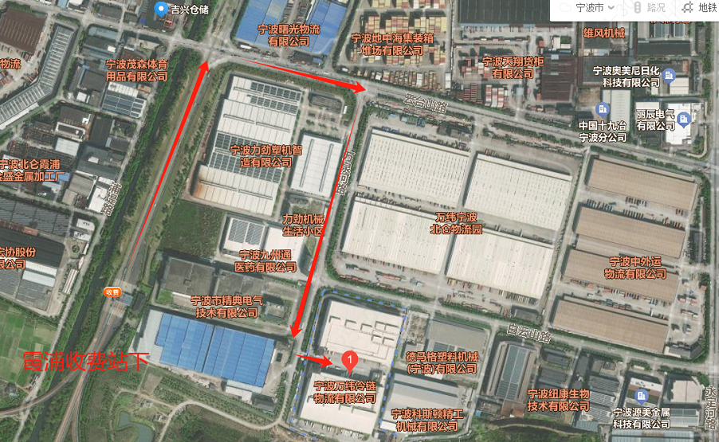

宁波万纬冷链物流有限公司：浙江省宁波市北仑区霞浦街道万泉河路89号
（北仑霞浦高速口出-大运河路第一个红绿灯右转-云台山路第一个红绿灯右转开到底）
电话：18958294059

在线查询网址：https://sccp.vx56.com/#/login

